ホームページ用
 | 公益社団法人小松市シルバー人材センター
 | 『シルバーフレンドリーショップ』協力店 申請用紙

下記必要事項をご記入の上、センター事務局へご持参いただくか、ご郵送、ＦＡＸまたはメールでお送り下さい。

申込日： 令和 年 月 日

 | ふりがな |  |  |  |  |  |  |  |  |  | 定休日
 | 事業所 店舗名 |  |  |  |  |  |  |  |  |  | 曜日
 | ふりがな
 | ご担当者 |  |  |  |  |  |  | （役職）
 | ご住所 | 〒

 | 連絡先 | お電話 | ( ) |  |  |  | ＦＡＸ |  | ( )
 |  | E_Mail
 |  | ホームページ | □ あり □ なし | ありの場合 | ホームページアドレス
 |  |  |  |  | □ https://
 |  |  |  |  | □ http://

 | 特典 | ①

 |  | ②

 |  | ③

 | 特典の対象 | □ 会 員 の み |  |  | □ 会員 及び 職員 |  |  |  |  | 職員も可能の場合は、 証明として名刺等を 提示いたします。
 | お店外観 掲載 | □ 可 □ 不可 |  |  |  | 会員証提示の タイミング |  |  |  | □ 前 □ 後
 | ご質問･ ご要望

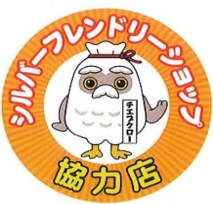
 | 申 請 用 紙 送 付 先
 | （公社）小松市シルバー人材センター事務局
 | 〒923-0824 石川県小松市軽海町ノ25-1
 | ＴＥＬ：(０７６1)４７-２８５５ ＦＡＸ：(０７６１)４７-２７３８
 | e-mail:komatsu-sc@sjc.ne.jp
 | URL:https://webc.sjc.ne.jp/komatsu-sc/

